7-8
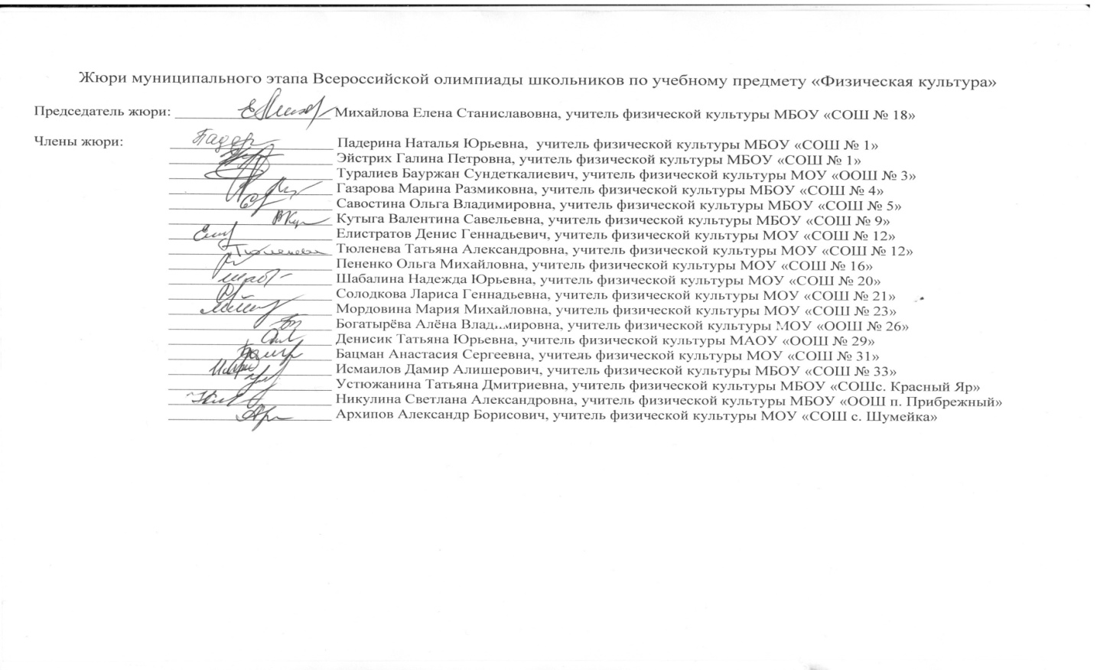
ПРОТОКОЛ проверки олимпиадных работ муниципального этапа всероссийской олимпиады школьников по физической культуре в 2018-2019 учебном году (максимальный балл - 100)
№ | Ф. И. О. участника (полностью) | шифр | Образовательное учреждение | класс | ФИО учителя (полностью) | Теоретико-методическая часть испытаний | Практические испытания |  | общее количество баллов | Апелляция | Итого | Рейтинг | Статус
 |  |  |  |  |  |  | гимнастика | спортивные игры
1 | Мухина Евгения Николаевна | ф8004 | МОУ "СОШ №19" | 8 | Стангалиева Гульнара Байгалиевна | 24 | 15 | 42.0 | 81.0 |  | 81 | 1 | Победитель
2 | Иванова Виктория Александровна | ф8003 | МБОУ"СОШ №4" | 8 | Газарова Марина Размиковна | 22 | 17 | 42.0 | 81.0 |  | 81 | 1 | Победитель
3 | Дик Кирилл Алексеевич | ф7011 | МБОУ "СОШ№9" | 7 | Можейка Надежда Валерьевна | 28 | 13.3 | 39.0 | 80.3 |  | 80.3 | 2 | Победитель
4 | Мурзалиев Датикожан Анваржанович | ф8010 | МОУ"СОШ №5 " | 8 | Савостина Ольга Владимировна | 25 | 15.7 | 39.0 | 79.7 |  | 79.7 | 3 | Победитель
5 | Соседова Елизавета Денисовна | ф7005 | МБОУ"СОШ №4" | 7 | Щербакова Наталья Вячеславовна | 20 | 20 | 39.0 | 79.0 |  | 79 | 4 | Победитель
6 | Шувалов Илья Дмитриевич | ф8013 | МБОУ "СОШ №1" | 8 | Падерина Наталья Юрьевна | 25 | 19.3 | 33.0 | 77.3 |  | 77.3 | 5 | Победитель
7 | Сушкевич Юлия Дмитриевна | ф8002 | МОУ "СОШ "Патриот" | 8 | Аникина Елена Владимировна | 27 | 10 | 39.0 | 76.0 |  | 76 | 6 | Победитель
8 | Александров Михаил Вадимович | ф7010 | МБОУ "СОШ№9" | 7 | Можейка Надежда Валерьевна | 20 | 19.5 | 36.0 | 75.5 |  | 75.5 | 7 | Победитель
9 | Тверская Дарья Михайловна | ф7006 | МБОУ "СОШ №1" | 7 | Кочеткова Марина Юрьевна | 17 | 19 | 39.0 | 75.0 |  | 75 | 8 | Победитель
10 | Акимова Анастасия Ивановна | ф7003 | МОУ "СОШ №24" | 7 | Орлов Валерий Александрович | 23 | 18.8 | 30.0 | 71.8 |  | 71.8 | 9 | Призёр
11 | Шпак Данил Александрович | ф7013 | МОУ "СОШ №15" | 7 | Мызников Максим Андреевич | 26 | 12.2 | 33.0 | 71.2 |  | 71.2 | 10 | Призёр
12 | Мясников Сергей Леонидович | ф8011 | МОУ"СОШ №5" | 8 | Савостина Ольга Владимировна | 23 | 16.6 | 30.0 | 69.6 |  | 69.6 | 11 | Призёр
13 | Байков Владимир Владимирович | ф8014 | МОУ"СОШ№21" | 8 | Савич Анатолий Федорович | 19 | 17.1 | 33.0 | 69.1 |  | 69.1 | 12 | участник
14 | Прокопович Евгений Владиславович | ф8016 | МОУ "СОШ №20" | 8 | Кирлашев Андрей Викторович | 18 | 16.3 | 33.0 | 67.3 |  | 67.3 | 13 | участник
15 | Тормозова Дарья Игоревна | ф8005 | МОУ "СОШ с. Заветное" | 8 | Семенов Валерий Николаевич | 17 | 14.1 | 36.0 | 67.1 |  | 67.1 | 14 | участник
16 | Шишенин Даниил Витальевич | ф7012 | МБОУ"СОШ №4" | 7 | Щербакова Наталья Вячеславовна | 12 | 15.3 | 39.0 | 66.3 |  | 66.3 | 15 | участник
17 | Малинко Анастасия Сергеевна | ф7002 | МОУ "СОШ "Патриот" | 7 | Аникина Елена Владимировна | 17 | 17.9 | 30.0 | 64.9 |  | 64.9 | 16 | участник
18 | Миронова Наталия Сергеевна | ф8001 | МБОУ "СОШ с.Красный Яр" | 8 | Давыдова Елена Дмитриевна | 23 | 11.3 | 30.0 | 64.3 |  | 64.3 | 17 | участник
19 | Дей Екатерина Сергеевна | ф7007 | МБОУ "СОШ№9" | 7 | Быкова Екатерина Николаевна | 20 | 16.4 | 27.0 | 63.4 |  | 63.4 | 18 | участник
20 | Герасимов Георгий Сергеевич | ф7008 | МБОУ "СОШ №1" | 7 | Кочеткова Марина Юрьевна | 17 | 19.1 | 27.0 | 63.1 |  | 63.1 | 19 | участник
21 | Эмеев Рамиль Рапаилович | ф8012 | МБОУ "СОШ с.Красный Яр" | 8 | Давыдова Елена Дмитриевна | 12 | 18 | 33.0 | 63.0 |  | 63 | 20 | участник
22 | Котельникова Варвара Алексеевна | ф8007 | МОУ "СОШ №24" | 8 | Ткаченко Ольга Сергеевна | 13 | 19 | 30.0 | 62.0 |  | 62 | 21 | участник
23 | Ерюшев Михаил Евгеньевич | ф7009 | МБОУ "СОШ№9" | 7 | Экгардт Марина Владимировна | 22 | 18.5 | 21.0 | 61.5 |  | 61.5 | 22 | участник
24 | Подопрыгорова Юлия Станиславовна | ф7001 | МОУ "ООШ с.Генеральское" | 7 | Шинтаев Равиль Квайдуллович | 9 | 12.9 | 39.0 | 60.9 |  | 60.9 | 23 | участник
25 | Минченко Наталья Павловна | ф7004 | МБОУ"СОШ №4" | 7 | Щербакова Наталья Вячеславовна | 17 | 19.9 | 21.0 | 57.9 |  | 57.9 | 24 | участник
26 | Никоноров Тимур Сергеевич | ф8009 | МОУ "СОШ №15" | 8 | Мызников Максим Андреевич | 13 | 14.1 | 30.0 | 57.1 |  | 57.1 | 25 | участник
27 | Портенко Денис Александрович | ф8017 | МОУ "СОШ №15" | 8 | Мызников Максим Андреевич | 20 | 11.5 | 24.0 | 55.5 |  | 55.5 | 26 | участник
28 | Сергеева Анастасия Юрьевна | ф8006 | МОУ "СОШ №20" | 8 | Кирлашев Андрей Викторович | 17 | 17.1 | 18.0 | 52.1 |  | 52.1 | 27 | участник
29 | Орловский Александр Владимирович | ф8015 | МБОУ "ООШ п. Прибрежный" | 8 | Никулина Светлана Александровна | 14 | 19.1 | 12.0 | 45.1 |  | 45.1 | 28 | участник
30 | Рагузин Николай Алексевич | ф8008 | МБОУ "ООШ пос. Прибрежный" | 8 | Никулина Светлана Александровна | 15 | 19.4 | 9.0 | 43.4 |  | 43.4 | 29 | участник

9-11
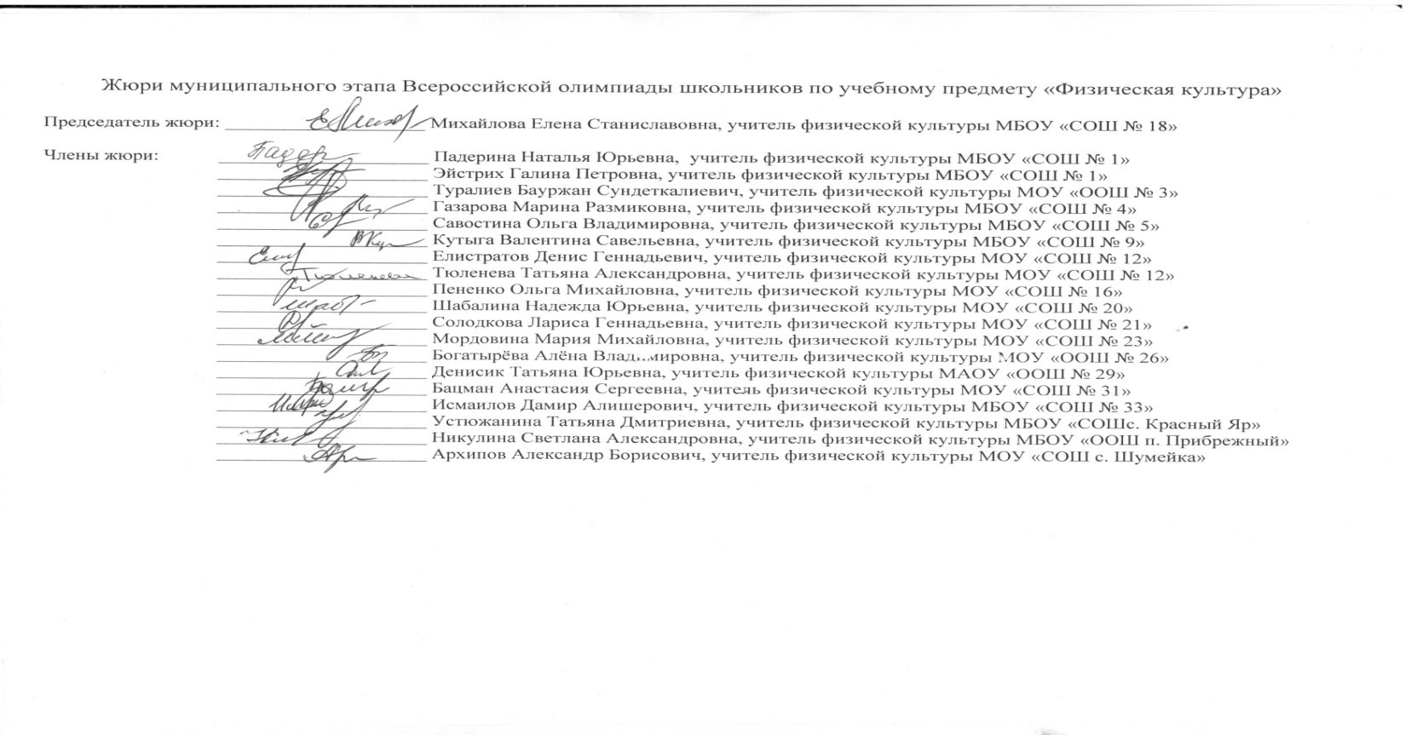
ПРОТОКОЛ проверки олимпиадных работ муниципального этапа всероссийской олимпиады школьников по физической культуре в 2018-2019 учебном году (максимальный балл - 100)
№ | Ф. И. О. участника (полностью) | шифр | Образовательное учреждение | класс | ФИО учителя (полностью) | Теоретико-методическая часть испытаний | Практические испытания |  | общее количество баллов | Апелляция | Итого | Рейтинг | Статус
 |  |  |  |  |  |  | гимнастика | спортивные игры

1 | Халина Надежда Анатольевна | ф9006 | МБОУ "СОШ с.Красный Яр" | 9 | Устюжанина Татьяна Дмитриевна | 28.4 | 18 | 42.0 | 88.4 |  | 88.4 | 1 | Победитель
2 | Лукина Динара Евгеньевна | ф1107 | МБОУ "СОШ№ 9" | 11 | Можейка Надежда Валерьевна | 22.4 | 17.2 | 45.0 | 84.6 |  | 84.6 | 2 | Победитель
3 | Кочанов Тимофей Дмитриевич | ф1022 | МОУ "Гимназия № 8" | 10 | Давыдов Юрий Сергеевич | 26 | 14.1 | 43.4 | 83.5 |  | 83.5 | 3 | Победитель
4 | Мислаускас Никита Денисович | ф9016 | МОУ "СОШ № 21" | 9 | Фетхуллин Рамиль Вялитович | 16 | 19.7 | 45.0 | 80.7 |  | 80.7 | 4 | Победитель
5 | Фарзалиев Ренат Адилевич | ф9014 | МБОУ"СОШ № 4" | 9 | Остапчук Владимир Савельевич | 14.8 | 19.3 | 40.4 | 74.5 |  | 74.5 | 5 | Призёр
6 | Кауфман Дмитрий Сергеевич | ф1020 | МОУ "СОШ № 15" | 10 | Банакова Любовь Викторовна | 25 | 16.5 | 32.3 | 73.8 |  | 73.8 | 6 | Призёр
7 | Романова Ирина Ивановна | ф1006 | МБОУ "СОШ № 33" | 10 | Чернобровкин Артем Евгеньевич | 31 | 20 | 20.6 | 71.6 |  | 71.6 | 7 | Призёр
8 | Кулагина Анастасия Игоревна | ф1109 | МБОУ "СОШ№ 9" | 11 | Можейка Надежда Валерьевна | 15.5 | 19.8 | 36.2 | 71.5 |  | 71.5 | 8 | Призёр
9 | Спирин Василий Викторович | ф9013 | МБОУ "СОШ № 18" | 9 | Красильников Сергей Николаевич | 18.8 | 19.9 | 32.4 | 71.1 |  | 71.1 | 9 | Призёр
10 | Папикян Эмма Николаевна | ф1005 | МОУ "СОШ № 15" | 10 | Банакова Любовь Викторовна | 31 | 19.5 | 19.4 | 69.9 |  | 69.9 | 10 | Призёр
11 | Пятибратова Анна Андреевна | ф9003 | МОУ "СОШ "Патриот" | 9 | Мариничев Вадим Владимирович | 28.4 | 19.5 | 21.9 | 69.8 |  | 69.8 | 11 | Призёр
12 | Самедова Эльнара Эльчиновна | ф9004 | МОУ "Гимназия № 8" | 9 | Давыдов Юрий Сергеевич | 14.4 | 18.1 | 36.8 | 69.3 |  | 69.3 | 12 | Призёр
13 | Теплотинский Леонид Олегович | ф1118 | МОУ "Школа нового века" | 11 | Разумов Егор Сергеевич | 18.2 | 15.7 | 35.1 | 69.0 |  | 69 | 13 | Призёр
14 | Корчагина Ксения Сергеевна | ф1003 | МОУ "СОШ№ 12" | 10 | Тюленева Татьяна Александровна | 29 | 16.8 | 23.2 | 69.0 |  | 69 | 13 | Призёр
15 | Куземо Юлия Игоревна | ф9002 | МБОУ "СОШ № 1" | 9 | Падерина Наталья Юрьевна | 26 | 19.4 | 23.3 | 68.7 |  | 68.7 | 14 | Призёр
16 | Далгатова Софья Курашевна | ф1102 | МБОУ "СОШ № 32" | 11 | Филатов Евгений Владимирович | 31 | 17.7 | 18.4 | 67.1 |  | 67.1 | 15 | Призёр
17 | Иванова Полина Александровна | ф1001 | МБОУ "СОШ № 32" | 10 | Дышлюк Анастасия Ивановна | 31 | 17.5 | 18.4 | 66.9 |  | 66.9 | 16 | Призёр
18 | Чухлебов Данила Дмитриевич | ф1112 | МБОУ"СОШ № 4" | 11 | Газарова Марина Размиковна | 26 | 18.8 | 21.0 | 65.8 |  | 65.8 | 17 | Призёр
19 | Михайлина Кристина Андреевна | ф1017 | МОУ "СОШ№ 12" | 10 | Тюленева Татьяна Александровна | 22 | 14.8 | 28.7 | 65.5 |  | 65.5 | 18 | Призёр
20 | Максимова Виктория Васильевна | ф1104 | МБОУ"СОШ №4" | 11 | Газарова Марина Размиковна | 28 | 18.8 | 18.5 | 65.3 |  | 65.3 | 19 | Призёр
21 | Гасанова Ольга Тимуровна | ф1002 | МБОУ "СОШ № 32" | 10 | Дышлюк Анастасия Ивановна | 29.4 | 16.5 | 19.0 | 64.9 |  | 64.9 | 20 | Призёр
22 | Столярова Анна Михайловна | ф1013 | МОУ "Школа нового века" | 10 | Разумов Егор Сергеевич | 19.8 | 16.8 | 28.2 | 64.8 |  | 64.8 | 21 | Призёр
23 | Егорова Александра Дмитриевна | ф1103 | МБОУ "СОШ№ 9" | 11 | Можейка Надежда Валерьевна | 25.4 | 18 | 21.4 | 64.8 |  | 64.8 | 21 | Призёр
24 | Муратов Евгений Александрович | ф1014 | МБОУ "СОШ с.Красный Яр" | 10 | Давыдова Елена Дмитриевна | 16.3 | 11.7 | 36.0 | 64.0 |  | 64 | 22 | Призёр
25 | Сапрыкина Анастасия Романовна | ф1004 | МОУ "Школа нового века" | 10 | Разумов Егор Сергеевич | 26.4 | 16.3 | 21.3 | 64.0 |  | 64 | 22 | Призёр
26 | Докунина Валентина Леонидовна | ф9001 | МОУ "СОШ № 23" | 9 | Пименова Наталья Борисовна | 31.5 | 14.3 | 18.0 | 63.8 |  | 63.8 | 23 | участник
27 | Белова Анастасия Александровна | ф1007 | МОУ "СОШ № 15" | 10 | Банакова Любовь Викторовна | 29 | 16.4 | 18.4 | 63.8 |  | 63.8 | 23 | участник
28 | Крикунов Артём Романович | ф1113 | МОУ "СОШ № 15" | 11 | Гуляева Галина Гайнановна | 24.2 | 18.5 | 20.3 | 63.0 |  | 63 | 24 | участник
29 | Пухова Светлана Григорьевна | ф9010 | МБОУ"СОШ № 4" | 9 | Газарова Марина Размиковна | 20.4 | 19.2 | 23.4 | 63.0 |  | 63 | 24 | участник
30 | Буракова Мария Владимировна | ф1110 | МБОУ "СОШ № 30" | 11 | Шульга Татьяна Васильевна | 20.9 | 19.1 | 22.8 | 62.8 |  | 62.8 | 25 | участник
31 | Коротенко Александр Петрович | ф1021 | МОУ"СОШ№ 21" | 10 | Савич Анатолий Федорович | 24 | 16.6 | 22.1 | 62.7 |  | 62.7 | 26 | участник
32 | Холкина Анастасия Алексеевна | ф1015 | МБОУ "СОШ № 1" | 10 | Эйстрих Галина Петровна | 17.5 | 20 | 24.4 | 61.9 |  | 61.9 | 27 | участник
33 | Агафонов Александр Геннадьевич | ф9017 | МОУ "СОШ № 15" | 9 | Банакова Любовь Викторовна | 23.4 | 19.2 | 18.8 | 61.3 |  | 61.4 | 28 | участник
34 | Гвоздюк Ирина Дмитриевна | ф9009 | МОУ "СОШ № 31" | 9 | Бацман Анастасия Сергеевна | 14.9 | 19.7 | 26.4 | 61.0 |  | 61 | 29 | участник
35 | Авдонченкова Мария Сергеевна | ф1101 | МБОУ"СОШ № 4" | 11 | Газарова Марина Размиковна | 26.4 | 12.8 | 20.9 | 60.1 |  | 60.1 | 30 | участник
36 | Димитриенко Виктория Денисовна | ф9008 | МБОУ "СОШ с.Красный Яр" | 9 | Устюжанина Татьяна Дмитриевна | 17.2 | 12.2 | 30.3 | 59.7 |  | 59.7 | 31 | участник
37 | Фролкина Екатерина Сергеевна | ф1010 | МОУ "СОШ№ 12" | 10 | Тюленева Татьяна Александровна | 17.3 | 17.7 | 24.7 | 59.7 |  | 59.7 | 31 | участник
38 | Ланина Дарья Александровна | ф1111 | МБОУ "СОШ № 32" | 11 | Филатов Евгений Владимирович | 19.9 | 19.4 | 19.3 | 58.6 |  | 58.6 | 32 | участник
39 | Бондаренко Валерия Алексеевна | ф1019 | МОУ "СОШ № 16" | 10 | Пененко Ольга Михайловна | 16.8 | 19.4 | 22.1 | 58.3 |  | 58.3 | 33 | участник
40 | Епрынцева Валерия Владиславовна | ф9005 | МОУ "Гимназия № 8" | 9 | Давыдов Юрий Сергеевич | 18 | 18.9 | 21.1 | 58.0 |  | 58 | 34 | участник
41 | Вдовенко Дарья Сергеевна | ф1009 | МОУ "СОШ№ 12" | 10 | Тюленева Татьяна Александровна | 18.8 | 17.1 | 21.8 | 57.7 |  | 57.5 | 35 | участник
42 | Овчаров Матвей Павлович | ф9018 | МОУ "ООШ п. Анисовский" | 9 | Смолянинов Евгений Николаевич | 14.5 | 18 | 25.1 | 57.6 |  | 57.6 | 36 | участник
43 | Дараев Николай Михайлович | ф1116 | МОУ "СОШ № 20" | 11 | Шабалина Надежда Юрьевна | 22.2 | 14.5 | 19.1 | 55.8 |  | 55.8 | 37 | участник
44 | Щиенкова Дарья Алексеевна | ф9011 | МОУ "СОШ № 15" | 9 | Каменюка Валентина Антоновна | 12 | 19.9 | 23.4 | 55.3 |  | 55.3 | 38 | участник
45 | Дитяткин Данил Александрович | ф1117 | МОУ "Школа нового века" | 11 | Разумов Егор Сергеевич | 20.5 | 17.4 | 16.7 | 54.6 |  | 54.6 | 39 | участник
46 | Садомов Владимир Олегович | ф1016 | МОУ "СОШ№ 12" | 10 | Елистратов Денис Геннадьевич | 16.6 | 16.7 | 21.2 | 54.5 |  | 54.5 | 40 | участник
47 | Кирдянова Евгения Дмитриевна | ф1108 | МОУ "Школа нового века" | 11 | Разумов Егор Сергеевич | 26.9 | 15.4 | 11.5 | 53.8 |  | 53.8 | 41 | участник
48 | Князева Валерия Сергеевна | ф1018 | МБОУ "СОШ № 1" | 10 | Эйстрих Галина Петровна | 16 | 19.9 | 17.7 | 53.6 |  | 53.6 | 42 | участник
49 | Тамаева Алина Рузбаевна | ф1106 | МБОУ "СОШ № 33" | 11 | Капунова Юлия Александровна | 22.4 | 17 | 13.6 | 53.0 |  | 53 | 43 | участник
50 | Парфенов Ерназар Ирланович | ф1023 | МОУ "СОШ с. Заветное" | 10 | Семенов Валерий Николаевич | 12 | 13.8 | 26.6 | 52.4 |  | 52.4 | 44 | участник
51 | Сторчак Кристина Артемовна | ф9007 | МБОУ "СОШ с.Красный Яр" | 9 | Устюжанина Татьяна Дмитриевна | 14.3 | 17.1 | 20.9 | 52.3 |  | 52.3 | 45 | участник
52 | Леонтьева Алина Дмитриевна | ф1105 | МБОУ "СОШ № 33" | 11 | Капунова Юлия Александровна | 17.9 | 15.8 | 18.4 | 52.1 |  | 52.1 | 46 | участник
53 | Остепанов Игорь Игоревич | ф1115 | МОУ "СОШ № 20" | 11 | Шабалина Надежда Юрьевна | 19.8 | 15.3 | 15.5 | 50.6 |  | 50.6 | 47 | участник
54 | Волкова Мария Александровна | ф1008 | МОУ "Школа нового века" | 10 | Разумов Егор Сергеевич | 12.8 | 14.9 | 22.7 | 50.4 |  | 50.4 | 48 | участник
55 | Федюкин Станислав Юрьевич | ф1119 | МБОУ"СОШ № 4" | 11 | Газарова Марина Размиковна | 16.6 | 15 | 16.9 | 48.5 |  | 48.5 | 49 | участник
56 | Шахметов Алексей Александрович | ф1012 | МОУ "СОШ с. Заветное" | 10 | Семенов Валерий Николаевич | 13.5 | 14.3 | 20.5 | 48.3 |  | 48.3 | 50 | участник
57 | Кондрашов Сергей Анатольевич | ф1114 | МОУ "Школа нового века" | 11 | Разумов Егор Сергеевич | 14.7 | 17.2 | 14.2 | 46.1 |  | 46.1 | 51 | участник
58 | Гончар Егор Петрович | ф9020 | МБОУ "СОШ с.Красный Яр" | 9 | Устюжанина Татьяна Дмитриевна | 15.7 | 14.3 | 15.9 | 45.9 |  | 45.9 | 52 | участник
59 | Головин Разим Сергеевич | ф1011 | МОУ "СОШ с. Заветное" | 10 | Семенов Валерий Николаевич | 12.1 | 11.5 | 15.1 | 38.7 |  | 38.7 | 53 | участник
60 | Иванов Алексей Алексеевич | ф9019 | МОУ "ООШ п. Анисовский" | 9 | Смолянинов Евгений Николаевич | 11.5 | 10 | 15.5 | 37.0 |  | 37 | 54 | участник
61 | Гадяцкая Ульяна Игоревна | ф9012 | МОУ "ООШ с.Генеральское" | 9 | Шинтаев Равиль Квайдуллович | 14.8 | 0 | 20.2 | 35.0 |  | 35 | 55 | участник
62 | Алехин Николай Алексеевич | ф9015 | МОУ "СОШ № 23" | 9 | Пименова Наталья Борисовна | 20.4 | 0 | 13.2 | 33.6 |  | 33.6 | 56 | участник

